GRÁFICA
Dirección General de Ética e Integridad Gubernamental
"Año de la Innovación y la Competitividad"

CONVENIOS FIRMADOS TRIMESTRE ABRIL-JUNIO 2019

 | Total
Total | 1

 | TRIMESTRE | CANTIDAD | INSTITUCIÓN
 | Abril-Junio | 1 | OPTIC
 |  | 1 | TOTAL DE CONVENIOS

Listado Abr-Jun 2019

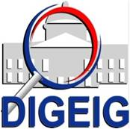

Dirección General de Ética e Integridad Gubernamental
“Año de la Innovación y la Competitividad"

CONVENIOS FIRMADOS TRIMESTRE ABRIL-JUNIO 2019

TRIMESTRE | FECHA | INSTITUCIÓN
ABRIL-JUNIO | 5/6/2019 | Oficina Presidencial de Tecnologías de la Información y Comunicación (OPTIC)

